상품제안서
엔보우 DAVID 5색 블루투스 키보드 | 상품코드: F30533

 |  |  |  |  |  |  | 02-412-0044 | www.easy1.co.kr
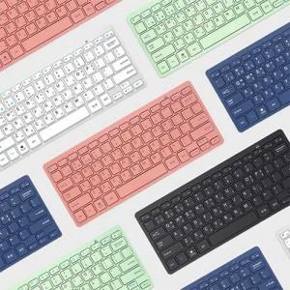

【상세/제작정보】 | 택배비용 1BOX 5.000원 인쇄비용 100개이상 무료

【인쇄/포장옵션】 | 레이저, 기타 / 포장지포장

【공급단가】 | 수량 | 50~ | 100~ | 500~ | 1,000~ | 2,000~
*VAT별도 | 단가 | 10,000원 | 9,840원 | 9,600원 | 9,360원 | 9,200원

【상품 URL】 | http://www.easy1.co.kr/src/goods_detail.php?gdno=30533

